ORDEN PARA FABRICAR
 | NOMBRE DEL PROYECTO: | (PO BS120525 JAFFE LVR)
 | NO. COTIZACION=
 | QUIEN COTIZO:
 | CONTACTO CLIENTE:
 | TOTAL $:

Item # | Fabric Name | ESTILO | TIPO | PR, PNL, OSP | % FULLNESS | AREA O CUARTO | ANCHO FINAL | LARGO FINAL | RETORNO | PIN SETTING | WIDTHS | STARTING SPACE
 |  |  |  |  |  |  |  |  |  |  |  |  | NOTAS

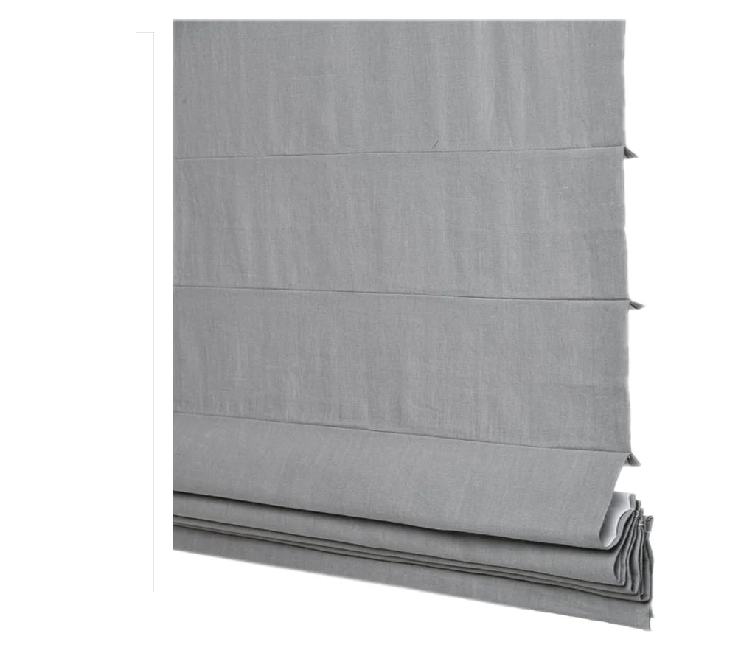
1
2
3
4
5
6
7
8
9
10

1 | CLASSIC ROMAN SHADE MOTORIZED PLUG INN AND REMOTE CONTROL- , OM (MEC. POR DETRAS) NO VALANCE 42" X 124" ('R) / LLEVARAN LINING DE TELA VERDE
2 | CLASSIC ROMAN SHADE MOTORIZED PLUG INN AND REMOTE CONTROL- , OM (MEC. POR DETRAS) NO VALANCE 43.75" X 124" (L) / LLEVARAN LINING DE TELA VERDE
3 | CLASSIC ROMAN SHADE MOTORIZED PLUG INN AND REMOTE CONTROL- , OM (MEC. POR DETRAS) NO VALANCE 48" X 124" ('R) / LLEVARAN LINING DE TELA VERDE
4 | CLASSIC ROMAN SHADE MOTORIZED PLUG INN AND REMOTE CONTROL- , OM (MEC. POR DETRAS) NO VALANCE 44.5" X 124" (L) / LLEVARAN LINING DE TELA VERDE
5 | CLASSIC ROMAN SHADE MOTORIZED PLUG INN AND REMOTE CONTROL- , OM (MEC. POR DETRAS) NO VALANCE 41" X 124" ('R) / LLEVARAN LINING DE TELA VERDE

